상품제안서
농협 6년근 고려홍삼정 골드4병.선물 사은품, 결혼, 추석 명절 선물 설. 새해 신년 청룡, 판촉 기념 어버이날, 건강 안마 지압 마사지기 | 상품코드: F30157

 |  |  |  |  |  |  | 02-412-0044 | www.easy1.co.kr
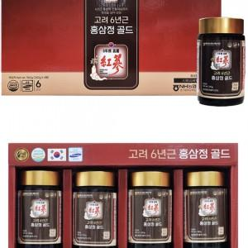

【상세/제작정보】

【인쇄/포장옵션】 | / 포장불가능

【공급단가】 | 수량 | 50~ | 100~ | 500~ | 1,000~ | 2,000~
*VAT별도 | 단가 | 57,600원 | 56,640원 | 55,200원 | 54,240원 | 52,800원

【상품 URL】 | https://dev.easy1.co.kr:443/src/goods_detail.php?gdno=30157

